Титул
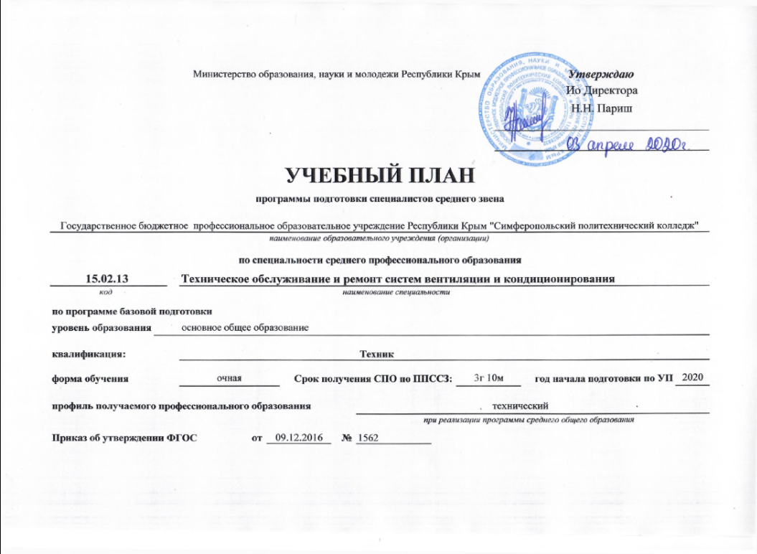
 |  | Министерство образования, науки и молодежи Республики Крым |  |  |  |  |  |  | Утверждаю
 |  |  |  |  |  |  |  |  | Директор

 |  |  |  |  |  |  |  |  | Т.Г. Баркова

УЧЕБНЫЙ ПЛАН
программы подготовки специалистов среднего звена
Государственное бюджетное профессиональное образовательное учреждение Республики Крым "Симферопольский политехнический колледж"
наименование образовательного учреждения (организации)
по специальности среднего профессионального образования
15.02.13 |  | Техническое обслуживание и ремонт систем вентиляции и кондиционирования
код |  | наименование специальности
по программе базовой подготовки
уровень образования | основное общее образование

квалификация: |  | Техник

форма обучения |  | очная |  |  | Срок получения СПО по ППССЗ: |  |  | 3г 10м |  | год начала подготовки по УП | 2020

профиль получаемого профессионального образования |  |  |  |  |  |  | технический
 |  |  |  |  |  |  | при реализации программы среднего общего образования

Приказ об утверждении ФГОС |  |  | от | 2016-12-09 |  | № | 1562

